行政事業レビューシート
※平成３１年以降の表記は、新元号に読み替えることとする。
 |  |  |  |  |  |  |  |  |  |  |  |  |  |  |  |  |  | 事業番号 |  |  |  |  |  | 0231
平成３１年度行政事業レビューシート |  |  |  |  |  |  |  |  |  |  |  |  |  |  |  |  | （ | 文部科学省 |  |  |  |  |  |  |  |  | ）
事業名 |  |  | 気候変動適応戦略イニシアチブ |  |  |  |  |  |  |  | 担当部局庁 |  |  |  | 研究開発局 |  |  |  |  |  |  | 作成責任者
事業開始年度 |  |  | 平成２２年度 |  |  |  | 事業終了 （予定）年度 |  | 平成３３年度 |  | 担当課室 |  |  |  | 環境エネルギー課 |  |  |  |  |  |  | 環境エネルギー課長 横地 洋
会計区分 |  |  | 一般会計
根拠法令 （具体的な 条項も記載） |  |  | - |  |  |  |  |  |  |  | 関係する 計画、通知等 |  |  |  | 第5期科学技術基本計画（平成28年1月閣議決定） 未来投資戦略2019（令和元年●月閣議決定） 地球温暖化対策計画（平成28年5月閣議決定） エネルギー・環境イノベーション戦略（平成28年4月総合科学技術会議・イノベーション会議決定） 気候変動適応計画（平成30年11月閣議決定） 海洋基本計画（平成30年5月閣議決定） 統合イノベーション戦略（令和元年●月閣議決定）
主要政策・施策 |  |  | 科学技術・イノベーション |  |  |  |  |  |  |  | 主要経費 |  |  |  | 文教及び科学振興
事業の目的 （目指す姿を簡潔に。3行程度以内） |  |  | 地球温暖化・気候変動に関する地球観測や気候変動予測等のデータを収集し、解析処理するための共通的プラットフォームであるデータ統合・解析システム（DIAS）を国内外の多くの利用者による長期的・安定的な利用を通じて、気候変動への適応・緩和をはじめとした多様な社会課題の解決に貢献していくための社会基盤へと発展させる。また、ステークホルダーと協働で行われる研究・技術開発を推進し、気候変動予測データ等を用いた地域等の適応策の立案等に資する情報を提供する。 さらに、気候モデルの高度化等の気候変動研究を推進し、IPCC 等外交の場でのプレゼンス維持・向上及び国内外の防災・減災等への活用を一層進める。
事業概要 （5行程度以内。別添可） |  |  | 本事業は、我が国が実施する地球観測と気候変動予測に関するデータの統合解析、気候変動の予測結果を活用する技術等の研究開発や、その技術の社会実装の促進のために自治体等が行う気候変動適応策立案等に資する科学的知見を提供するための研究開発を行うもの。以下のプログラムから構成される。 ①「気候変動適応技術社会実装プログラム」では、全国の地方自治体等で気候変動適応施策の立案・策定に活用できる汎用的な基盤技術を開発し、地方自治体における最適な気候変動適応策の導入に貢献する。 ②「地球環境情報プラットフォーム構築推進プログラム」では地球観測データ、気候変動予測データ、社会・経済データ等を統合・解析して地球環境情報を創出するための情報基盤となるデータ統合・解析システム（DIAS）について、長期的・安定的に気候変動適応策・緩和策等に貢献する「地球環境情報プラットフォーム」構築のための共通基盤技術の開発を行い、様々な社会課題解決に資する成果の創出を促進する。 ③「統合的気候モデル高度化研究プログラム」では、国際社会及び、国・地方公共団体や民間企業のニーズ等に基づき、全ての気候変動対策の基盤となる気候モデルの高度化（将来予測の不確実性低減、時空間解像度向上による予測情報の高精度化等）を通じて、国内外における気候変動対策に活用できる、気候変動メカニズム等の解明や高精度予測情報を創出する。
実施方法 |  |  | 委託・請負
予算額・ 執行額 （単位:百万円） |  |  |  |  |  |  |  | 28年度 |  | 29年度 |  |  |  | 30年度 |  |  |  |  | 31年度 |  |  |  | 32年度要求
 |  |  | 予算の状況 |  | 当初予算 |  |  | 919 |  | 1,419 |  |  |  | 1,336 |  |  |  |  | 1,288
 |  |  |  |  | 補正予算 |  |  | - |  | 168 |  |  |  | 279 |  |  |  |  | -
 |  |  |  |  | 前年度から繰越し |  |  | - |  | - |  |  |  | 168 |  |  |  |  | 279
 |  |  |  |  | 翌年度へ繰越し |  |  | - |  | ▲ 168 |  |  |  | ▲ 279 |  |  |  |  | -
 |  |  |  |  | 予備費等 |  |  | ▲ 1 |  | - |  |  |  | ▲ 1 |  |  |  |  | -
 |  |  |  |  | 計 |  |  | 918 |  | 1,419 |  |  |  | 1,503 |  |  |  |  | 1,567 |  |  |  | 0
 |  |  | 執行額 |  |  |  |  | 913 |  | 1,412 |  |  |  | 1,502
 |  |  | 執行率（％） |  |  |  |  | 99% |  | 100% |  |  |  | 100%
 |  |  | 当初予算＋補正予算に対する執行額の割合（％） |  |  |  |  | 99% |  | 89% |  |  |  | 93%
平成31・32年度 予算内訳 （単位：百万円） |  |  | 歳出予算目 |  |  |  |  | 31年度当初予算 |  | 32年度要求 |  |  |  | 主な増減理由
 |  |  | 地球観測技術等調査研究委託費 |  |  |  |  | 1,281 |  |  |  |  |  | ※金額は単位未満四捨五入して記載していることから、合計が一致しない場合がある
 |  |  | 非常勤職員手当 |  |  |  |  | 3
 |  |  | 庁費 |  |  |  |  | 1
 |  |  | 委員等旅費 |  |  |  |  | 1
 |  |  | 職員旅費 |  |  |  |  | 1
 |  |  | その他 |  |  |  |  | 1 |  | 0
 |  |  | 計 |  |  |  |  | 1,288 |  | 0
成果目標及び 成果実績 （アウトカム） |  |  | 定量的な成果目標 |  |  |  |  | 成果指標 |  |  |  | 単位 |  |  | 28年度 |  | 29年度 |  |  | 30年度 |  | 中間目標 |  |  | 目標最終年度
 |  |  |  |  |  |  |  |  |  |  |  |  |  |  |  |  |  |  |  |  |  | - |  | 年度 | 31 | 年度
 |  |  | ①令和元年度までに地域の適応策を支える共通基盤技術やアプリケーション開発等を完了させ、24以上の自治体等において適応策の立案・検討に活用する。 |  |  |  |  | 気候変動適応技術社会実装プログラムによる成果を活用し、適応策の立案もしくは検討を開始した自治体等の数（団体） |  |  | 成果実績 | 団体 |  |  | 13 |  | 17 |  |  | 21 |  | - |  |  | -
 |  |  |  |  |  |  |  |  |  |  | 目標値 | 団体 |  |  | 13 |  | 15 |  |  | 20 |  | - |  |  | 24
 |  |  |  |  |  |  |  |  |  |  | 達成度 | ％ |  |  | 100 |  | 113 |  |  | 105 |  | - |  |  | -
根拠として用いた 統計・データ名 （出典） |  |  | 文部科学省調べ等

成果目標及び 成果実績 （アウトカム） |  |  | 定量的な成果目標 |  |  |  |  | 成果指標 |  |  |  | 単位 |  |  | 28年度 |  | 29年度 |  |  | 30年度 |  | 中間目標 |  |  | 目標最終年度
 |  |  |  |  |  |  |  |  |  |  |  |  |  |  |  |  |  |  |  |  |  | - |  | 年度 | 32 | 年度
 |  |  | ②地球環境情報プラットフォーム構築推進プログラムにより地球環境情報プラットフォームを構築し、その結果DIASの利用者数を令和2年度までに5,400人にまで増加させる。 ※当初設定していた目標最終年度の目標値（4,000人）を平成30年度成果実績が上回ったため、目標値の見直しを実施。 |  |  |  |  | DIASの利用者数（人） |  |  | 成果実績 | 人 |  |  | 2,947 |  | 3,662 |  |  | 4,792 |  | - |  |  | -
 |  |  |  |  |  |  |  |  |  |  | 目標値 | 人 |  |  | 2,800 |  | 3,100 |  |  | 3,400 |  | - |  |  | 5,400
 |  |  |  |  |  |  |  |  |  |  | 達成度 | ％ |  |  | 105 |  | 118 |  |  | 141 |  | - |  |  | -
根拠として用いた 統計・データ名 （出典） |  |  | 文部科学省調べ等

成果目標及び 成果実績 （アウトカム） |  |  | 定量的な成果目標 |  |  |  |  | 成果指標 |  |  |  | 単位 |  |  | 28年度 |  | 29年度 |  |  | 30年度 |  | 中間目標 |  |  | 目標最終年度
 |  |  |  |  |  |  |  |  |  |  |  |  |  |  |  |  |  |  |  |  |  | - |  | 年度 | 33 | 年度
 |  |  | ③国内外における気候変動対策に活用されるように、気候変動メカニズムの解明、気候変動予測モデルの高度化を進め、年間50件以上の国際共同研究等の海外連携を継続させる。 ※平成30年度の実績は6月頃確定後、記載予定 |  |  |  |  | 研究開発成果を活用した国際共同研究等の海外連携実績 |  |  | 成果実績 | 件 |  |  | - |  | 93 |  |  |  |  | - |  |  | -
 |  |  |  |  |  |  |  |  |  |  | 目標値 | 件 |  |  | - |  | 50 |  |  | 50 |  | - |  |  | 50
 |  |  |  |  |  |  |  |  |  |  | 達成度 | ％ |  |  | - |  | 186 |  |  |  |  | - |  |  | -
根拠として用いた 統計・データ名 （出典） |  |  | 文部科学省調べ等

成果目標及び成果実績（アウトカム）欄についてさらに記載が必要な場合はチェックの上【別紙１】に記載 |  |  |  |  |  |  |  |  |  |  |  |  |  |  |  |  |  |  |  |  | チェック

活動指標及び 活動実績 （アウトプット） |  |  | 活動指標 |  |  |  |  |  |  |  |  | 単位 |  |  | 28年度 |  | 29年度 |  |  | 30年度 |  | 31年度 活動見込 |  |  | 32年度 活動見込
 |  |  | ①気候変動適応技術社会実装プログラムにモデル自治体として参画している自治体等の数（団体） |  |  |  |  |  |  |  | 活動実績 | 団体 |  |  | 11 |  | 11 |  |  | 11 |  | - |  |  | -
 |  |  |  |  |  |  |  |  |  |  | 当初見込み | 団体 |  |  | 11 |  | 11 |  |  | 11 |  | 11 |  |  | -
活動指標及び 活動実績 （アウトプット） |  |  | 活動指標 |  |  |  |  |  |  |  |  | 単位 |  |  | 28年度 |  | 29年度 |  |  | 30年度 |  | 31年度 活動見込 |  |  | 32年度 活動見込
 |  |  | ②地球環境情報プラットフォーム構築推進プログラムにて提供された共通基盤技術（アプリケーション等）の数（件） |  |  |  |  |  |  |  | 活動実績 | 件 |  |  | 3 |  | 1 |  |  | 4 |  | - |  |  | -
 |  |  |  |  |  |  |  |  |  |  | 当初見込み | 件 |  |  | 3 |  | 3 |  |  | 3 |  | 3 |  |  | 3
活動指標及び 活動実績 （アウトプット） |  |  | 活動指標 |  |  |  |  |  |  |  |  | 単位 |  |  | 28年度 |  | 29年度 |  |  | 30年度 |  | 31年度 活動見込 |  |  | 32年度 活動見込
 |  |  | ③気候変動メカニズムの解明や気候変動予測モデルの高度化等による本事業における累計論文数 ※平成30年度の実績は6月頃確定後、記載予定 |  |  |  |  |  |  |  | 活動実績 | 本 |  |  | - |  | 158 |  |  |  |  | - |  |  | -
 |  |  |  |  |  |  |  |  |  |  | 当初見込み | 本 |  |  | - |  | 50 |  |  | 250 |  | 450 |  |  | 550
単位当たり コスト |  |  | 算出根拠 |  |  |  |  |  |  |  |  | 単位 |  |  | 28年度 |  | 29年度 |  |  | 30年度 |  | 31年度活動見込
 |  |  | ①気候変動適応技術社会実装プログラム（予算額）／技術開発を行う自治体等の数 （百万円/団体） |  |  |  |  |  |  |  | 単位当たり コスト | 百万円/団体 |  |  | 47 |  | 39 |  |  | 34 |  | 32
 |  |  |  |  |  |  |  |  |  |  | 計算式 | 百万円/団体 |  |  | 517/11 |  | 430/11 |  |  | 374/11 |  | 354/11
単位当たり コスト |  |  | 算出根拠 |  |  |  |  |  |  |  |  | 単位 |  |  | 28年度 |  | 29年度 |  |  | 30年度 |  | 31年度活動見込
 |  |  | ②地球環境情報プラットフォーム構築推進プログラム(予算額)／本プログラムにて提供された共通基盤技術（アプリケーション等）の数（百万円/件） |  |  |  |  |  |  |  | 単位当たり コスト | 百万円/件 |  |  | 133 |  | 396 |  |  | 135 |  | 217
 |  |  |  |  |  |  |  |  |  |  | 計算式 | 百万円/件 |  |  | 400/3 |  | 396/1 |  |  | 541/4 |  | 652/3
単位当たり コスト |  |  | 算出根拠 |  |  |  |  |  |  |  |  | 単位 |  |  | 28年度 |  | 29年度 |  |  | 30年度 |  | 31年度活動見込
 |  |  | ③統合的気候モデル高度化研究プログラム（予算額）／気候モデル高度化等のための技術開発を実施する課題の数（百万円/件） |  |  |  |  |  |  |  | 単位当たり コスト | 百万円/件 |  |  | - |  | 25 |  |  | 25 |  | 24
 |  |  |  |  |  |  |  |  |  |  | 計算式 | 百万円/件 |  |  | - |  | 582/23 |  |  | 582/23 |  | 554/23
政策評価、新経済・財政再生計画との関係 | 政策評価 | 政策 | 9 未来社会に向けた価値創出の取組と経済・社会的課題への対応
 |  | 施策 | 9-2 環境・エネルギーに関する課題への対応
...
 |  | 文部科学省 |  | ( |  | 0237 |  | )
 |  |  | ※平成30年度実績を記入。執行実績がない新規事業、新規要求事業については現時点で予定やイメージを記入。
 |  |  | なお、金額は単位未満四捨五入して記載していることから、合計が一致しない場合がある。

①気候変動適応技術社会実装プログラム： 374百万円
A．国立研究開発法人
海洋研究開発機構
（技術開発機関）
221百万円
B．国立研究開発法人
科学技術振興機構
（社会実装機関）
68百万円
C．国立研究開発法人
国立環境研究所
（技術開発機関）
85百万円
D．気候変動適応技術社会実装プログラム（技術開発機関）
117百万円
大学・国立研究開発法人等（全12機関）
E．気候変動適応技術社会実装プログラム（社会実装機関）
F．気候変動適応技術社会実装プログラム（技術開発機関）
78百万円
大学・国立研究開発法人等（全13 機関）
学校法人
法政大学
31百万円
一般財団法人ﾘﾓｰﾄ・ｾﾝｼﾝｸﾞ技術ｾﾝﾀ-
16百万円
本プログラムの総合的なマネジメントを実施。また、社会実装機関として地方自治体への社会実装活動の促進を実施
技術開発機関として、気候変動の影響評価等技術の開発に関する研究を推進
共同研究機関として、委託機関の指示の元、担当部分の研究を実施。
共同参画社会実装機関として、地方自治体等のニーズの反映等を実施。
共同研究機関として委託機関の指示の元、担当部分の研究を実施。
共同参画社会実装機関として、成果の導入支援および普及を実施。
再委託【随意契約(その他)】
技術開発機関として、信頼度の高い近未来予測技術の開発及び超解像度ダウンスケーリング技術の開発を推進
委託【随意契約(その他)】
委託【随意契約(その他)】
委託【随意契約(その他)】
地球環境情報プラットフォーム構築機関
H．国立大学法人東京大学
59百万円
G．一般社団法人リモートセンシング技術センター
482百万円
日本全国の河川の流量やダムの水位をリアルタイムで予測することが可能となるようなアプリケーション（水課題アプリケーション）の開発。
事業全体の企画推進、進捗管理。DIASの基幹となるアプリケーション候補の探索。DIASの利用促進及び持続可能な運営体制の構築等を実施。
J．国立研究開発法人・民間企業（全2機関）
41百万円
I．大学・国立研究開発法人（全4機関）
414百万円
共同研究機関として、委託機関の指示の元、担当部分の研究を実施。
データ収集、ニーズに応じたデータ作成、DIASの維持・管理、IT技術支援、DIASシステムの高度化のための研究開発を実施。
②地球環境情報プラットフォーム構築推進プログラム： 541百万円
水課題アプリケーション開発機関
委託【随意契約（その他)】
委託【随意契約(（その他)】
再委託【随意契約(その他)】
再委託【随意契約(その他)】

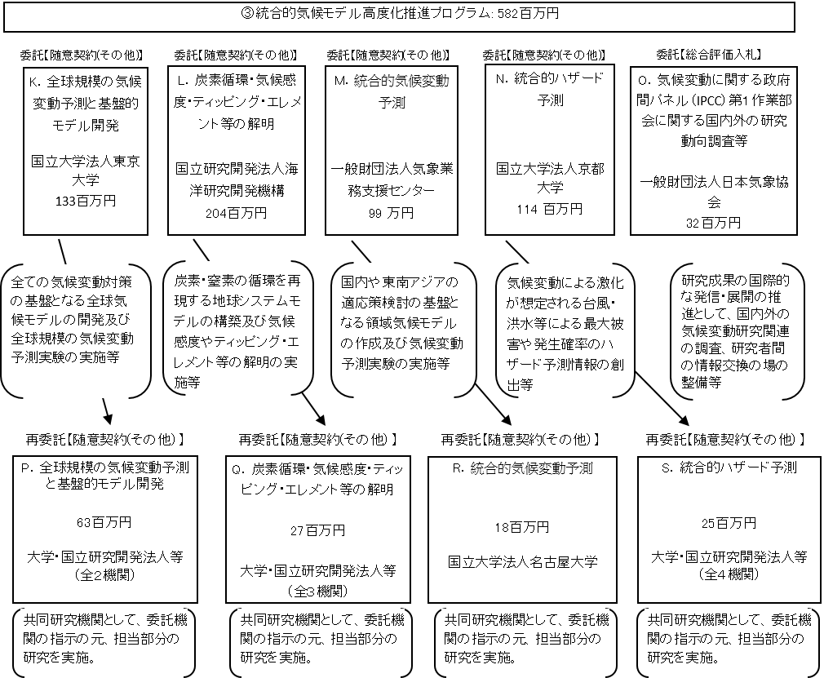

 |  |  | A.国立研究開発法人海洋研究開発機構 |  |  |  |  |  |  |  |  |  | B.国立研究開発法人科学技術振興機構
 |  |  | 費 目 |  |  | 使 途 |  |  |  |  | 金 額 (百万円） |  | 費 目 |  |  | 使 途 |  |  |  |  |  |  |  |  | 金 額 (百万円）
 |  |  | 委託費 |  |  | 共同研究の委託費 |  |  |  |  | 117 |  | 委託費 |  |  | 共同研究の委託費 |  |  |  |  |  |  |  |  | 47
 |  |  | 人件費・謝金 |  |  | 業務担当職員、謝金など |  |  |  |  | 49 |  | 人件費・謝金 |  |  | 業務担当職員、謝金など |  |  |  |  |  |  |  |  | 16
 |  |  | 物品費 |  |  | 設備備品費、消耗品 |  |  |  |  | 4 |  | その他 |  |  | 旅費、外注費（雑役務費）、会議費など |  |  |  |  |  |  |  |  | 3
 |  |  | 旅費 |  |  | 旅費 |  |  |  |  | 9 |  | 一般管理費 |  |  | 上記経費の10%以内 |  |  |  |  |  |  |  |  | 2
 |  |  | その他 |  |  | 外注費（雑役務費）、光熱水料など |  |  |  |  | 33
 |  |  | 一般管理費 |  |  | 上記経費の10%以内 |  |  |  |  | 9
...

